Resumo e Parâmetros
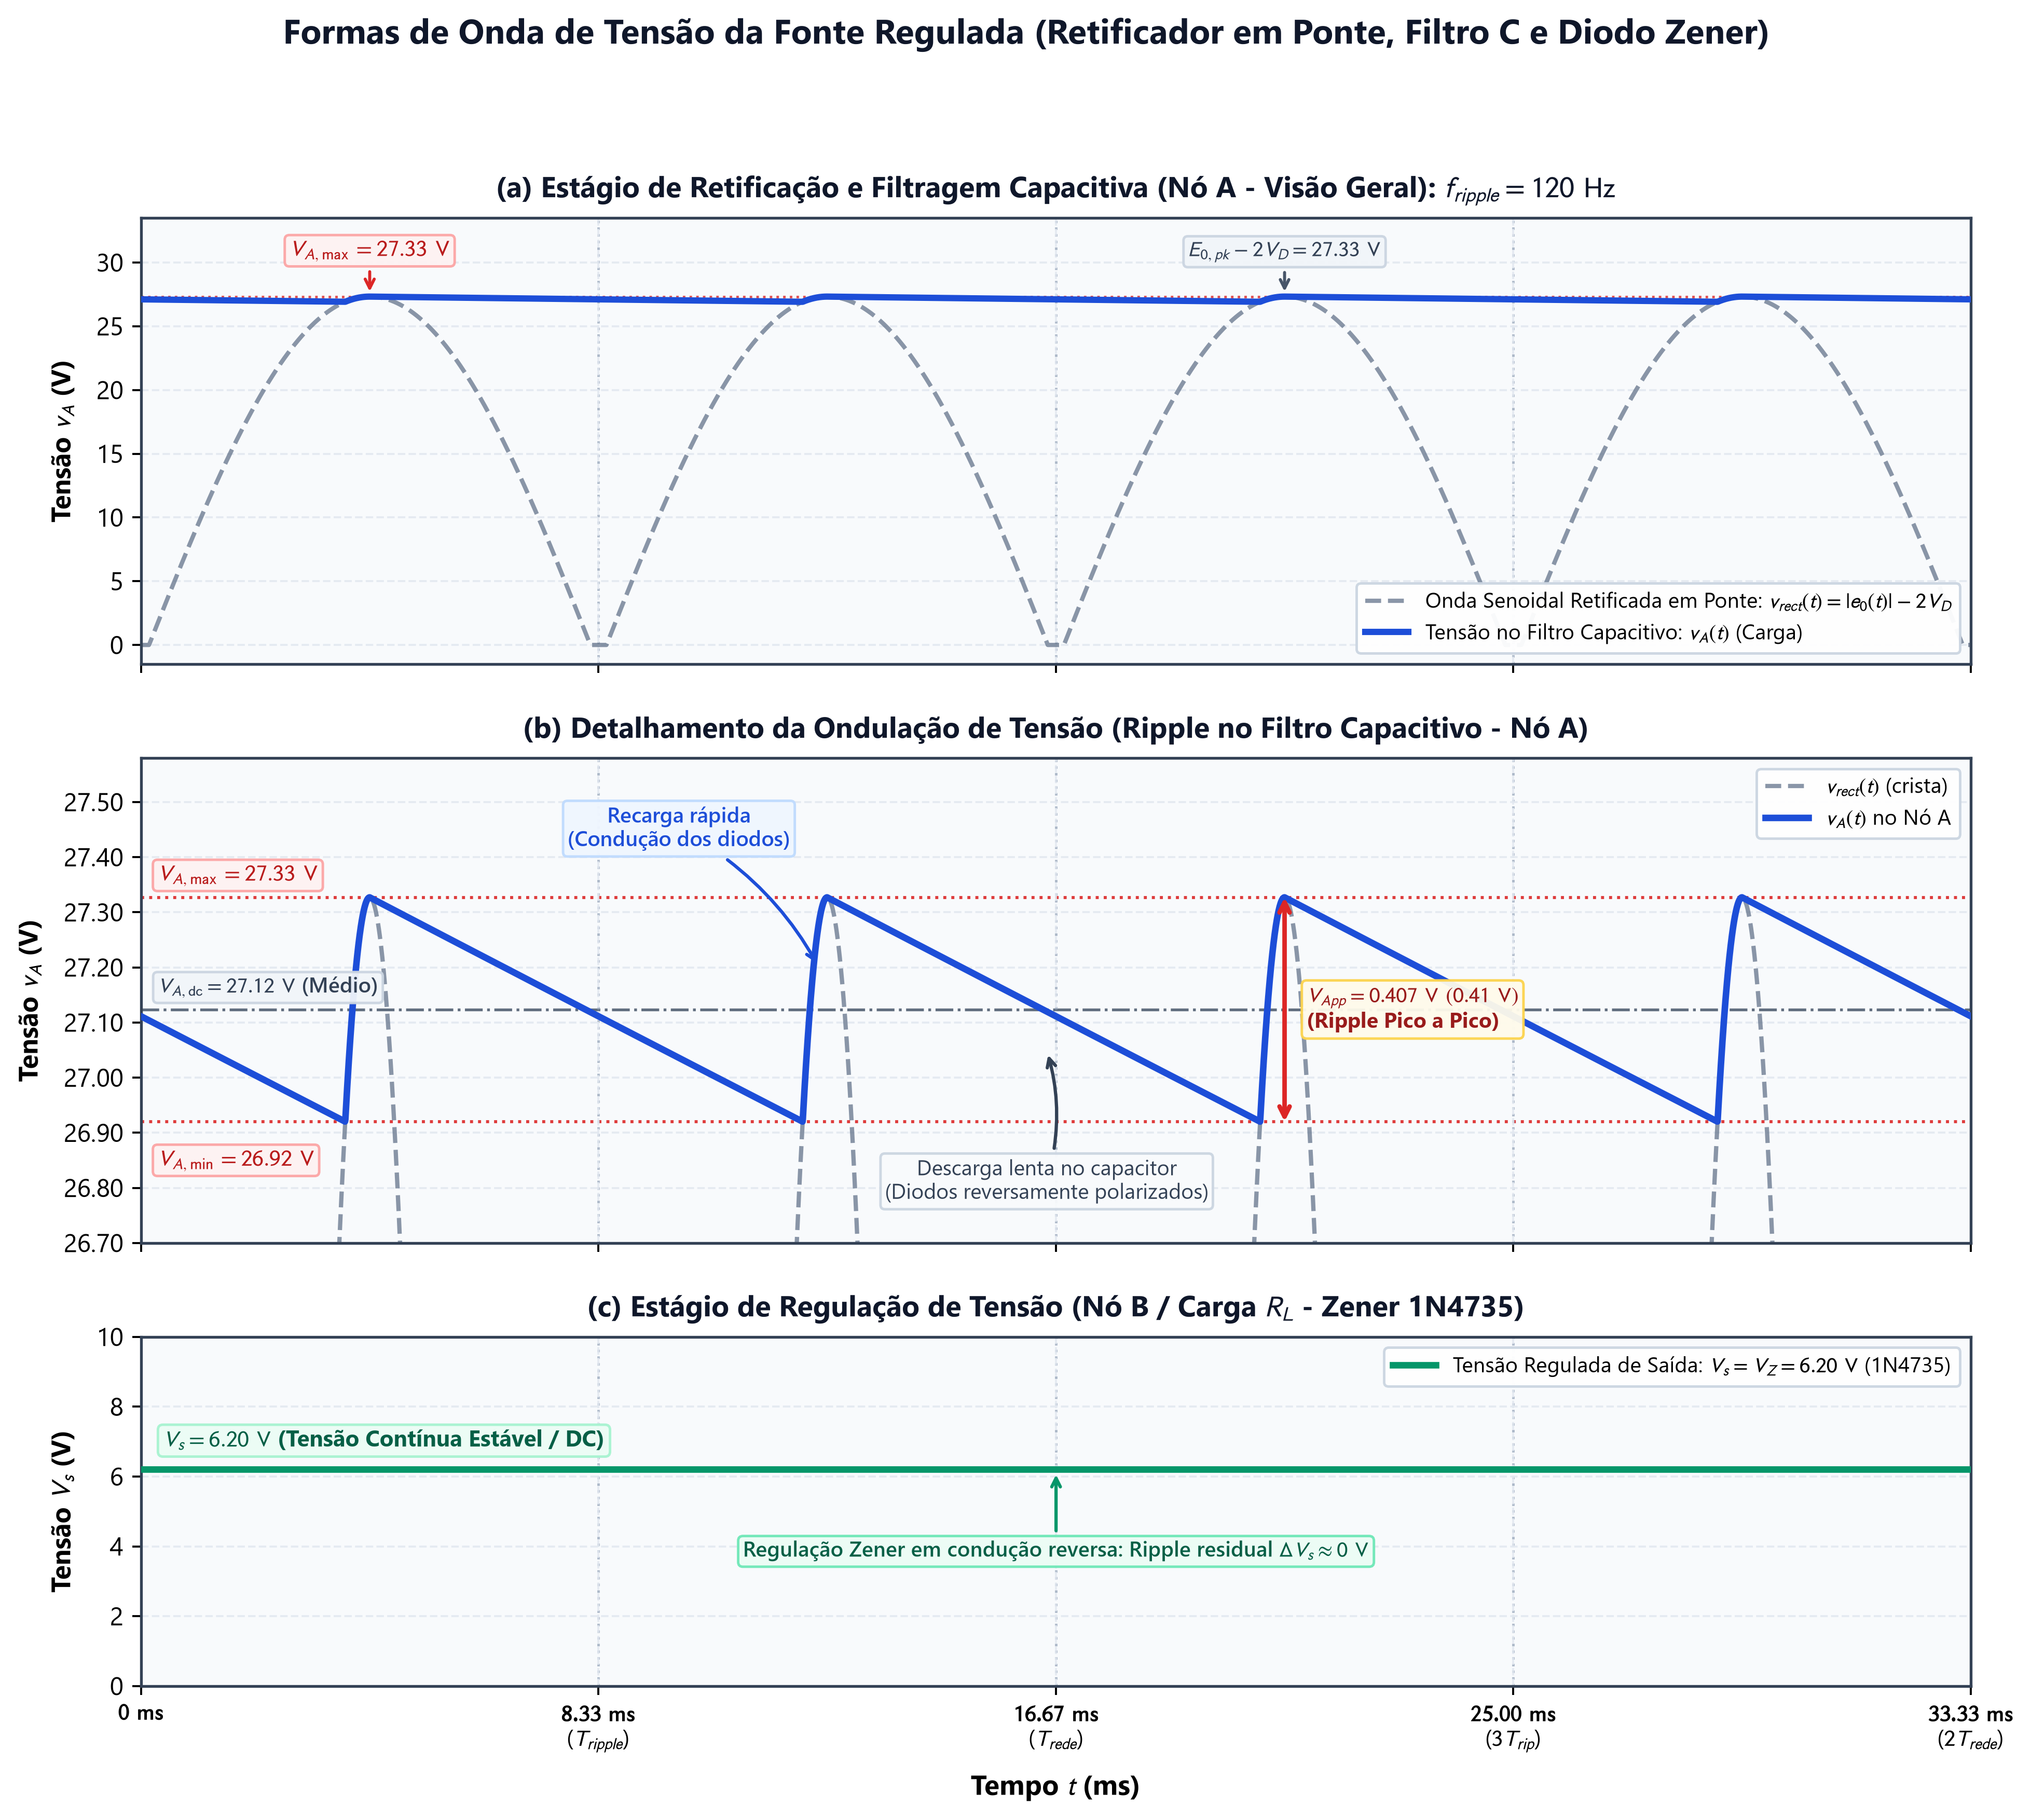
LABORATÓRIO DE ELETRÔNICA - POLI / USP
Modelagem e Simulação da Fonte Regulada com Retificador em Ponte e Zener (1N4735)

1. PARÂMETROS FÍSICOS DE ENTRADA DO CIRCUITO
Parâmetro | Valor | Unidade | Descrição Física
Frequência da Rede (f) | 60.0 | Hz | Frequência nominal da rede CA brasileira
Tensão Eficaz no Primário (Vin) | 125.0 | Vef | Tensão alternada eficaz na tomada
Espiras do Primário (N1) | 110 | espiras | Número de espiras no primário do trafo
Espiras do Secundário (N2) | 18 | espiras | Número de espiras no secundário do trafo
Queda Direta por Diodo (VD) | 0.80 | V | Tensão de polarização direta por diodo da ponte
Ripple Pico a Pico no Nó A (VApp) | 0.407 | V | Ondulação de pico a pico no filtro capacitivo
Tensão Zener Nominal (Vz) | 6.20 | V | Tensão estabilizada de regulação do 1N4735

2. GRANDEZAS CALCULADAS VIA FÓRMULAS DO EXCEL
Grandeza Física | Valor / Fórmula Excel | Unidade | Equação / Relação Teórica
Período da Rede Elétrica (T_rede) | 16.67 | ms | #NAME?
Frequência de Ondulação (f_ripple) | 120 | Hz | #NAME?
Período de Ondulação (T_ripple) | 8.33 | ms | #NAME?
Tensão Eficaz Secundário (E0_ef) | 20.455 | Vef | #NAME?
Tensão de Pico Secundário (E0_pk) | 28.927 | V | #NAME?
Tensão Máxima no Filtro (VA_max) | 27.33 | V | #NAME?
Tensão Mínima no Filtro (VA_min) | 26.92 | V | #NAME?
Tensão Média Contínua (VA_dc) | 27.12 | V | #NAME?
Tensão Regulada de Saída (Vs) | 6.20 | V | #NAME?

Gráficos Excel
Estágio de Retificação e Filtragem Capacitiva (Nó A - Visão Geral)
 | v_rect(t) (V) - Senoide Retificada | v_A(t) (V) - Filtro Capacitivo
0.000 | 0.00 | 27.11
0.033 | 0.00 | 27.11
0.067 | 0.00 | 27.11
0.100 | 0.00 | 27.11
0.133 | 0.00 | 27.10
0.167 | 0.22 | 27.10
0.200 | 0.58 | 27.10
0.234 | 0.94 | 27.10
0.267 | 1.31 | 27.10
0.300 | 1.67 | 27.10
0.334 | 2.03 | 27.09
0.367 | 2.39 | 27.09
0.400 | 2.75 | 27.09
0.434 | 3.11 | 27.09
0.467 | 3.47 | 27.09
0.501 | 3.83 | 27.09
0.534 | 4.18 | 27.08
0.567 | 4.54 | 27.08
0.601 | 4.89 | 27.08
0.634 | 5.25 | 27.08
0.667 | 5.60 | 27.08
0.701 | 5.95 | 27.08
0.734 | 6.30 | 27.07
0.767 | 6.65 | 27.07
0.801 | 7.00 | 27.07
0.834 | 7.35 | 27.07
0.868 | 7.69 | 27.07
0.901 | 8.04 | 27.06
0.934 | 8.38 | 27.06
0.968 | 8.72 | 27.06
1.001 | 9.06 | 27.06
1.034 | 9.40 | 27.06
1.068 | 9.73 | 27.06
1.101 | 10.07 | 27.05
1.134 | 10.40 | 27.05
1.168 | 10.73 | 27.05
1.201 | 11.06 | 27.05
1.235 | 11.38 | 27.05
1.268 | 11.71 | 27.05
1.301 | 12.03 | 27.04
1.335 | 12.35 | 27.04
1.368 | 12.67 | 27.04
1.401 | 12.98 | 27.04
1.435 | 13.29 | 27.04
1.468 | 13.61 | 27.04
1.502 | 13.91 | 27.03
1.535 | 14.22 | 27.03
1.568 | 14.52 | 27.03
1.602 | 14.82 | 27.03
1.635 | 15.12 | 27.03
...

Detalhamento da Ondulação de Tensão (Ripple no Filtro Capacitivo - Nó A)
 | 0,00 | 27,11
0.000 | 0.00 | 27.11
0.033 | 0.00 | 27.11
0.067 | 0.00 | 27.11
0.100 | 0.00 | 27.10
0.133 | 0.22 | 27.10
0.167 | 0.58 | 27.10
0.200 | 0.94 | 27.10
0.234 | 1.31 | 27.10
0.267 | 1.67 | 27.10
0.300 | 2.03 | 27.09
0.334 | 2.39 | 27.09
0.367 | 2.75 | 27.09
0.400 | 3.11 | 27.09
0.434 | 3.47 | 27.09
0.467 | 3.83 | 27.09
0.501 | 4.18 | 27.08
0.534 | 4.54 | 27.08
0.567 | 4.89 | 27.08
0.601 | 5.25 | 27.08
0.634 | 5.60 | 27.08
0.667 | 5.95 | 27.08
0.701 | 6.30 | 27.07
0.734 | 6.65 | 27.07
0.767 | 7.00 | 27.07
0.801 | 7.35 | 27.07
0.834 | 7.69 | 27.07
0.868 | 8.04 | 27.06
0.901 | 8.38 | 27.06
0.934 | 8.72 | 27.06
0.968 | 9.06 | 27.06
1.001 | 9.40 | 27.06
1.034 | 9.73 | 27.06
1.068 | 10.07 | 27.05
1.101 | 10.40 | 27.05
1.134 | 10.73 | 27.05
1.168 | 11.06 | 27.05
1.201 | 11.38 | 27.05
1.235 | 11.71 | 27.05
1.268 | 12.03 | 27.04
1.301 | 12.35 | 27.04
1.335 | 12.67 | 27.04
1.368 | 12.98 | 27.04
1.401 | 13.29 | 27.04
1.435 | 13.61 | 27.04
1.468 | 13.91 | 27.03
1.502 | 14.22 | 27.03
1.535 | 14.52 | 27.03
1.568 | 14.82 | 27.03
1.602 | 15.12 | 27.03
1.635 | 15.42 | 27.03
...

Estágio de Regulação de Tensão (Nó B - Diodo Zener 1N4735)
 | v_S(t) (V) - Saída Zener 1N4735
0.000 | 6.20
0.033 | 6.20
0.067 | 6.20
0.100 | 6.20
0.133 | 6.20
0.167 | 6.20
0.200 | 6.20
0.234 | 6.20
0.267 | 6.20
0.300 | 6.20
0.334 | 6.20
0.367 | 6.20
0.400 | 6.20
0.434 | 6.20
0.467 | 6.20
0.501 | 6.20
0.534 | 6.20
0.567 | 6.20
0.601 | 6.20
0.634 | 6.20
0.667 | 6.20
0.701 | 6.20
0.734 | 6.20
0.767 | 6.20
0.801 | 6.20
0.834 | 6.20
0.868 | 6.20
0.901 | 6.20
0.934 | 6.20
0.968 | 6.20
1.001 | 6.20
1.034 | 6.20
1.068 | 6.20
1.101 | 6.20
1.134 | 6.20
1.168 | 6.20
1.201 | 6.20
1.235 | 6.20
1.268 | 6.20
1.301 | 6.20
1.335 | 6.20
1.368 | 6.20
1.401 | 6.20
1.435 | 6.20
1.468 | 6.20
1.502 | 6.20
1.535 | 6.20
1.568 | 6.20
1.602 | 6.20
1.635 | 6.20
...

